P1
函 館 港 貿 易 速 報
 |  | 平成２９年分（速報値）
 |  |  |  |  |  |  |  | 2018-01-24
 |  |  |  |  |  |  |  | 函館税関発表
＊輸出は、船舶、鉄鋼くずなどが増加して２年ぶりのプラス。
＊輸入は、魚介類・同調製品、電気機器などが増加して２年ぶりのプラス。

１．貿易額
 |  |  |  |  |  |  | （単位：百万円）
 |  | 区 分 |  | 価 額 |  | 前年比
 |  | 輸 出 |  | 26,718 |  | 141.4%
 |  | 輸 入 |  | 20,901 |  | 125.3%
 |  | 輸出入合計 |  | 47,619 |  | 133.8%
 |  | 輸出入差引額 |  | 5,818 |  | -

 |  |  |  |  |  |  |  | （単位：百万円）
 |  | 年 | 輸出額 | 前年比 | 輸入額 | 前年比 | 輸出入総額
 |  | H20 | 21,097 | 101.4% | 26,572 | 100.0% | 47,669
 |  | H21 | 23,060 | 109.3% | 12,550 | 47.2% | 35,609
 |  | H22 | 31,759 | 137.7% | 13,904 | 110.8% | 45,662
 |  | H23 | 28,728 | 90.5% | 15,289 | 110.0% | 44,017
 |  | H24 | 30,347 | 105.6% | 16,510 | 108.0% | 46,858
 |  | H25 | 23,488 | 77.4% | 15,533 | 94.1% | 39,020
 |  | H26 | 24,920 | 106.1% | 15,876 | 102.2% | 40,796
 |  | H27 | 28,185 | 113.1% | 18,156 | 114.4% | 46,341
 |  | H28 | 18,902 | 67.1% | 16,683 | 91.9% | 35,585
 |  | H29 | 26,718 | 141.4% | 20,901 | 125.3% | 47,619

（注） | 1.本資料における貿易額は函館税関が管轄する函館税関（本関）に蔵置された貨物の通関額です。
 | 2.価額：輸出はFOB価格、輸入はCIF価格により計上されています。
 | 3.計上：輸出は貨物積載船舶または航空機の出港の日、輸入は輸入許可(承認)の日をもって計上されています。
 | 4.本資料内の「-」は実績なし、「0」は実績があるが単位に満たないものを表しています。
 | 5.本資料を引用するときは、函館税関発表による旨付記してください。

P2
２．輸出

船 舶 |  |  |  | （単位：NO、百万円） | 鉄鋼くず |  |  |  | （単位：MT、百万円）
年 | 数量 | 前年比 | 価額 | 前年比 | 年 | 数量 | 前年比 | 価額 | 前年比
H25 | 9 | 90.0% | 15,730 | 64.1% | H25 | 83,902 | 136.6% | 2,915 | 147.1%
H26 | 10 | 111.1% | 17,398 | 110.6% | H26 | 67,671 | 80.7% | 2,355 | 80.8%
H27 | 6 | 60.0% | 18,193 | 104.6% | H27 | 66,822 | 98.7% | 1,716 | 72.9%
H28 | 6 | 100.0% | 11,953 | 65.7% | H28 | 54,121 | 81.0% | 1,235 | 71.9%
H29 | 10 | 166.7% | 18,174 | 152.0% | H29 | 72,669 | 134.3% | 2,260 | 183.0%
主要国 | 数量 | 前年比 | 価額 | 前年比 | 主要国 | 数量 | 前年比 | 価額 | 前年比
パナマ | 3 | 100.0% | 7,861 | 106.9% | 韓国 | 61,519 | 149.9% | 1,949 | 2.1倍
フィリピン | 2 | 2.0倍 | 2,959 | 121.3% | ベトナム | 11,150 | 2.1倍 | 311 | 3.0倍
ケイマン諸島(英) | 1 | 全増 | 2,667 | 全増
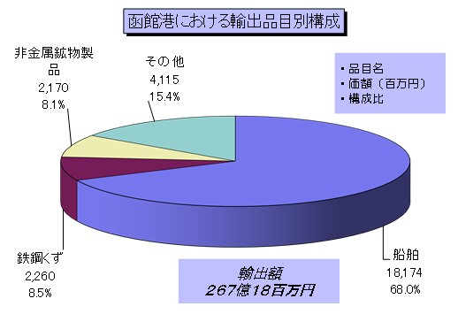

 |  |  |  |  | 非金属鉱物製品 |  | （単位：百万円）
 |  |  |  |  | 年 | 価額 | 前年比
 |  |  |  |  | H25 | 1,916 | 83.3%
 |  |  |  |  | H26 | 2,048 | 106.9%
 |  |  |  |  | H27 | 4,089 | 199.7%
 |  |  |  |  | H28 | 2,909 | 71.1%
 |  |  |  |  | H29 | 2,170 | 74.6%
 |  |  |  |  | 主要国 | 価額 | 前年比
 |  |  |  |  | シンガポール | 1,636 | 59.4%
 |  |  |  |  | 香港 | 307 | 3.5倍
 |  |  |  |  | 台湾 | 227 | 3.3倍

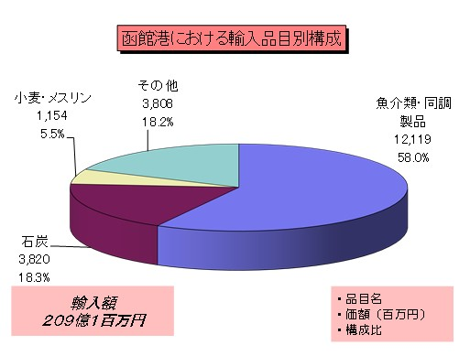
３．輸入
 |  |  |  |  | 魚介類・同調製品 |  |  |  | （単位：MT、百万円）
 |  |  |  |  | 年 | 数量 | 前年比 | 価額 | 前年比
 |  |  |  |  | H25 | 9,614 | 112.1% | 5,279 | 123.8%
 |  |  |  |  | H26 | 6,500 | 67.6% | 3,141 | 59.5%
 |  |  |  |  | H27 | 7,628 | 117.4% | 4,410 | 140.4%
 |  |  |  |  | H28 | 10,880 | 142.6% | 6,385 | 144.8%
 |  |  |  |  | H29 | 16,309 | 149.9% | 12,119 | 189.8%
 |  |  |  |  | 主要国 | 数量 | 前年比 | 価額 | 前年比
 |  |  |  |  | 中国 | 6,314 | 182.2% | 6,977 | 2.4倍
 |  |  |  |  | 韓国 | 2,899 | 121.6% | 1,416 | 173.8%
 |  |  |  |  | ロシア | 1,719 | 126.3% | 983 | 129.3%

 |  |  |  |  | 石 炭 |  |  |  | （単位：MT、百万円）
 |  |  |  |  | 年 | 数量 | 前年比 | 価額 | 前年比
 |  |  |  |  | H25 | 434,666 | 84.7% | 4,019 | 81.4%
 |  |  |  |  | H26 | 353,610 | 81.4% | 3,281 | 81.6%
 |  |  |  |  | H27 | 645,956 | 182.7% | 5,918 | 180.4%
 |  |  |  |  | H28 | 585,717 | 90.7% | 4,107 | 69.4%
 |  |  |  |  | H29 | 428,685 | 73.2% | 3,820 | 93.0%
 |  |  |  |  | 主要国 | 数量 | 前年比 | 価額 | 前年比
 |  |  |  |  | ロシア | 206,337 | 69.7% | 1,496 | 86.0%
小麦・メスリン |  |  |  | （単位：MT、百万円） | オーストラリア | 117,082 | 40.4% | 1,183 | 50.0%
年 | 数量 | 前年比 | 価額 | 前年比 | 米国 | 105,266 | 全増 | 1,140 | 全増
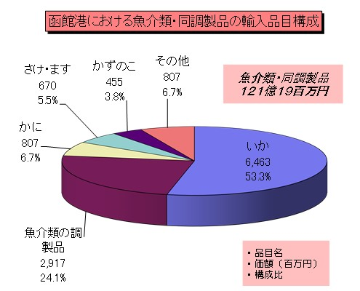
H25 | 40,033 | 79.3% | 1,463 | 95.5%
H26 | 44,848 | 112.0% | 1,671 | 114.2%
H27 | 39,234 | 87.5% | 1,352 | 80.9%
H28 | 43,635 | 111.2% | 1,159 | 85.7%
H29 | 37,311 | 85.5% | 1,154 | 99.5%
主要国 | 数量 | 前年比 | 価額 | 前年比
米国 | 23,625 | 108.2% | 700 | 123.3%
カナダ | 13,686 | 62.8% | 453 | 76.7%

魚介類・同調製品の内訳 |  |  |  | （単位：MT、百万円）
品 名 | 数量 | 前年比 | 価額 | 前年比
いか | 9,220 | 2.5倍 | 6,463 | 3.3倍
魚介類の調製品 | 2,540 | 83.9% | 2,917 | 136.4%
かに | 333 | 94.7% | 807 | 103.9%
さけ・ます | 904 | 149.3% | 670 | 169.9%
かずのこ | 454 | 88.0% | 455 | 101.9%
その他 |  |  | 807
総額 | - | - | 12,119 | 189.8%

P3
４．函館港主要国別輸出入額実績

【 輸 出 】
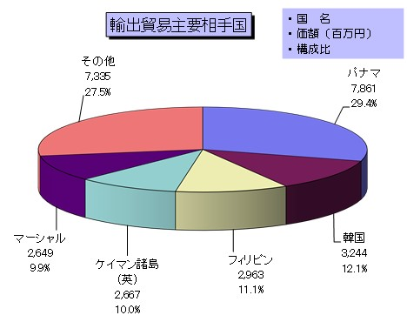

 |  |  |  |  | （価額：百万円）
 | 国 名 |  | 価 額 | 前年比 | 主要品目
 | 総 額 |  | 26,718 | 141.4%
 | パナマ |  | 7,861 | 106.9% | 船舶
 | 韓国 |  | 3,244 | 2.2倍 | 鉄鋼くず、一般機械
 | フィリピン |  | 2,963 | 121.4% | 船舶、魚介類・同調製品
 | ケイマン諸島(英) |  | 2,667 | 全増 | 船舶
 | マーシャル |  | 2,649 | 123.3% | 船舶
 | その他 |  | 7,335
 |  | インドネシア | 2,122 | 全増 | 船舶、一般機械
 |  | 中国 | 2,095 | 120.3% | 魚介類・同調製品、木材
 |  | シンガポール | 1,636 | 59.4% | 非金属鉱物製品

【 輸 入 】
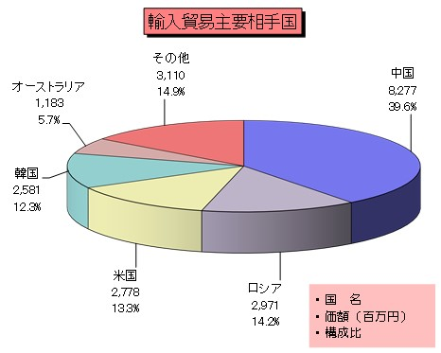

 |  |  |  |  | （価額：百万円）
 | 国 名 |  | 価 額 | 前年比 | 主要品目
 | 総 額 |  | 20,901 | 125.3%
 | 中国 |  | 8,277 | 2.1倍 | 魚介類・同調製品、果実・野菜
 | ロシア |  | 2,971 | 95.2% | 石炭、魚介類・同調製品
 | 米国 |  | 2,778 | 2.5倍 | 石炭、魚介類・同調製品
 | 韓国 |  | 2,581 | 77.4% | 魚介類・同調製品、再輸入品
 | オーストラリア |  | 1,183 | 50.0% | 石炭
 | そ の 他 |  | 3,110
 |  | カナダ | 820 | 93.2% | 小麦・メスリン、魚介類・同調製品
 |  | ベトナム | 482 | 157.9% | 魚介類・同調製品、織物用糸・繊維製品
 |  | ドイツ | 294 | 104.1% | 魚介類・同調製品、木材

[ 魚介類・同調製品 ]
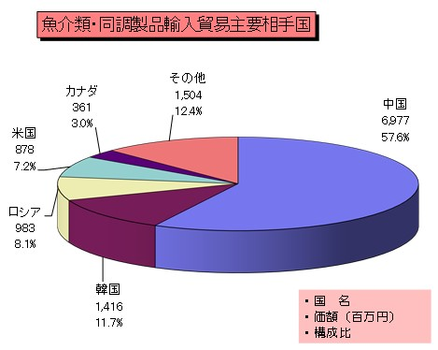
 |  |  |  |  | （価額：百万円）
 | 国 名 |  | 価 額 | 前年比 | 主要品目
 | 総 額 |  | 12,119 | 189.8%
 | 中国 |  | 6,977 | 2.4倍 | いか、魚介類の調製品
 | 韓国 |  | 1,416 | 173.8% | いか、魚介類の調製品
 | ロシア |  | 983 | 129.3% | かに、にしん
 | 米国 |  | 878 | 183.8% | さけ・ます、いか
 | カナダ |  | 361 | 134.3% | かに、さけ・ます
 | その他 |  | 1,504
 |  | ベトナム | 317 | 2.3倍 | 魚介類の調製品、たこ
 |  | ノルウェー | 252 | 2.5倍 | さけ・ます、にしん
 |  | チリ | 193 | 2.0倍 | さけ・ます、いか

